PASOS
1 | En Agilent
1.1 | Seleccionar Blancos

1.2 | Eliminar muestras y blancos contaminados mirando raw data plots y curvas melting en Graphical displays
 | 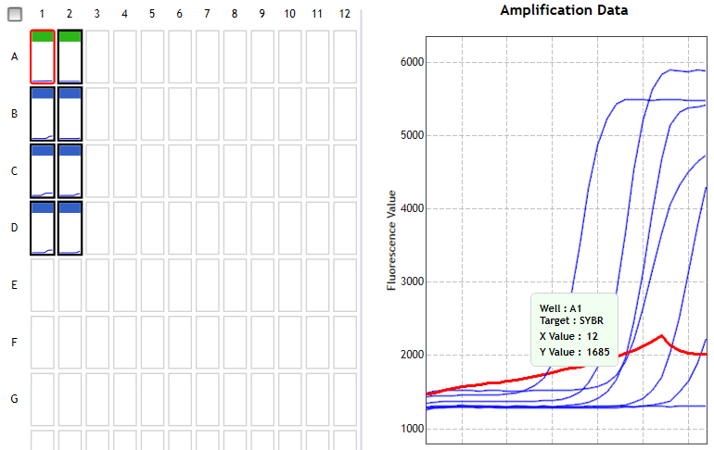
1.3 | Exportar Resultados

2 | Pegar resultados en hoja "1)qPCR"
3 | Rellenar hoja "2)GRID" con arreglo de placa
4 | Hoja "PACIENTES"
4.1 | Seleccionar nombres en columna A
4.2 | Escribir RUT sin digito verificador en B
4.3 | Ejecutar rutina "CalculateAllDOB"
4.4 | Elegir paciente en G2
5 | Abrir Docx
5.1 | Ctrl+A
5.2 | F9
5.3 | Repetir 5.1 y 5.2 para Encabezado
5.4 | Guardar como PDF con código de columna G3 Hoja Pacientes

GRAPHS
7/27/2020 | 11.4 | 1/9/2020 | 4
 |  | 2/12/2021 | 4
 | 27/07/2020
43.372522319 | 37.186111111 | 0 | 0
 |  | 100 | 100
Percentiles de Media de Longitud Telomérica - MLT (Kb)
 | es abundante |  | es larga |  | normal superior |  | normal inferior |  | está reducida |  | está limitada |  | minimo |  | MARCELO ENRIQUE POOL SKIADARESSIS
15 | 17 | 15 | 16.4 | 15 | 14.4 | 15 | 12.9 | 15 | 11.7 | 15 | 11.3 | 15 | 11 | 37.186111111 | 11.4
25 | 15.8 | 25 | 15.1 | 25 | 13.8 | 25 | 12.6 | 25 | 11.4 | 25 | 10.3 | 25 | 9.9
35 | 15 | 35 | 14.2 | 35 | 13.2 | 35 | 12 | 35 | 10.6 | 35 | 9.3 | 35 | 8.9
45 | 14.2 | 45 | 13.5 | 45 | 12.5 | 45 | 11.3 | 45 | 9.7 | 45 | 8.3 | 45 | 7.9
55 | 13.2 | 55 | 12.7 | 55 | 11.7 | 55 | 10.4 | 55 | 8.7 | 55 | 7.4 | 55 | 7.1
65 | 12.2 | 65 | 11.8 | 65 | 10.7 | 65 | 9.2 | 65 | 7.6 | 65 | 6.6 | 65 | 6.2
75 | 10.8 | 75 | 10.3 | 75 | 9.3 | 75 | 7.8 | 75 | 6.6 | 75 | 5.9 | 75 | 5.4
85 | 9.1 | 85 | 8.3 | 85 | 7.5 | 85 | 6.2 | 85 | 5.5 | 85 | 5.1 | 85 | 4.5

 | EDAD AVANZADA |  | MAYOR |  | ADULTO |  | JOVEN |  | INFANTE |  | Media: 11.4 Kb
ranges | 0.5 | ranges | 0.5 | ranges | 2.3 | ranges | 0.6 | ranges | 0.5 | 2.7961652496 | 2

